Конференц-столы
Цвета столешниц: Орех французский, Ясень шимо, Белый, Венге Магия, Клен, Металлик, Мокачино
Цвета опор: Белый, Антрацит, Алюминий
Изображение | Артикул | Габаритные размеры | Описание | Вес (кг) | Объем (м.куб.) | Цена
Конференц-столы на 4 человека
 | ПРГ-100 | 1000х1000х750 | Столешница из ЛДСП т.22мм с кромкой ПВХ т.2мм. Опора металлическая с круглым основанием, диаметр трубы 108мм , диаметр основания 600мм. Опора не регулируемая. | 33.8 | 0.05 | 19,048
 | ПРГ-6 | 1200х1200х750 | Столешница из ЛДСП т.22мм с кромкой ПВХ т.2мм. Опора металлическая с круглым основанием, диаметр трубы 108мм , диаметр основания 600мм. Опора не регулируемая. | 44.8 | 0.07 | 23,725
Конференц-столы на 6-8 человек
 | ПРГ-3 | 2200х1100х750 | Столешница из ЛДСП т.22мм с кромкой ПВХ т.2мм. Опоры металлические с круглым основанием, диаметр трубы 108мм , диаметр основания 600мм. Прямоугольная заглушка в центре столешницы. Опоры не регулируемые. | 83.6 | 0.11 | 43,438
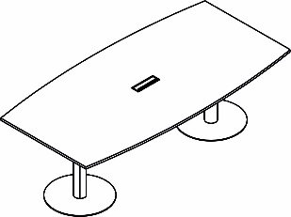 | ПРГ-4 | 2400х1200х750 | Столешница из ЛДСП т.22мм с кромкой ПВХ т.2мм. Опоры металлические с круглым основанием, диаметр трубы 108мм , диаметр основания 600мм. Прямоугольная заглушка в центре столешницы. Опоры не регулируемые. | 88.6 | 0.13 | 45,470
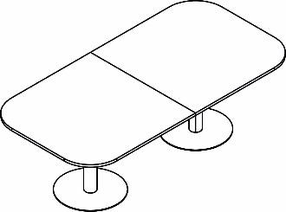 | ПРГ-8 | 2400х1200х750 | Столешница из ЛДСП т.22мм с кромкой ПВХ т.2мм. Опоры металлические с круглым основанием, диаметр трубы 108мм , диаметр основания 600мм. Опоры не регулируемые. | 135.6 | 0.16 | 54,088
Конференц-столы на 10-12 человек
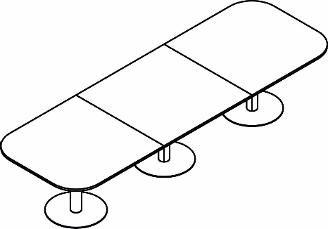 | ПРГ-7 | 3600х1200х750 | Столешница из ЛДСП т.22мм с кромкой ПВХ т.2мм. Опоры металлические с круглым основанием, диаметр трубы 108мм , диаметр основания 600мм. Опоры не регулируемые. | 180.4 | 0.23 | 77,813

Компоновки ассортимента
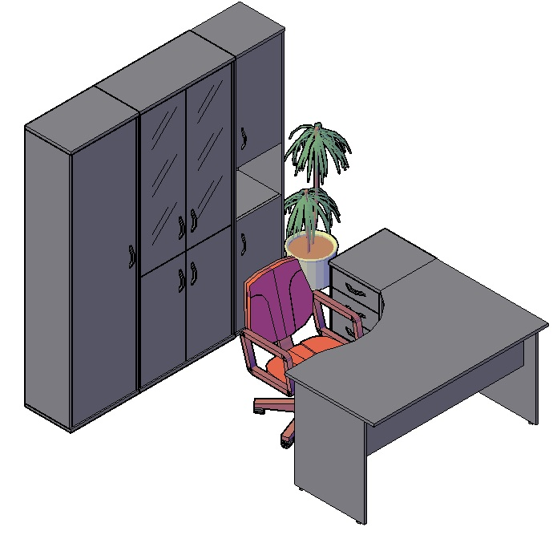
Комбинации элементов
Оперативная мебель IMAGO | Комбинация №1 | Наименование/Артикул | Цена
 |  | Стол рабочий СА-2Л | 8,982
 |  | Тумба приставная ТП-4А | 10,763
 |  | Гардероб ГБ-1 | 10,668
 |  | Стеллаж СТ-1.2 | 19,396
 |  | Стеллаж СУ-1.5 Пр. | 11,276
 |  | Общая сумма: | 61,085

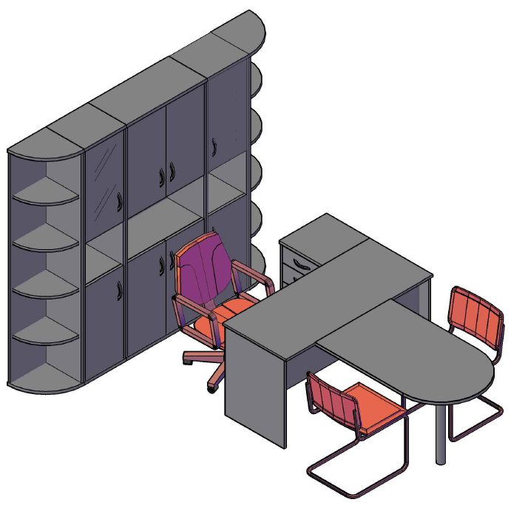
Оперативная мебель IMAGO | Комбинация №2 | Наименование/Артикул | Цена
 |  | Стол рабочий СП-3 | 6,518
 |  | Приставка ПР-11 | 4,440
 |  | Опора ВТ-710.1 | 1,715
 |  | Тумба приставная ТП-4А | 10,763
 |  | Стеллаж угловой УС-1 | 8,873
 |  | Стеллаж угловой УС-1 | 8,873
 |  | Стеллаж узкий СУ-1.4 Л | 12,791
 |  | Стеллаж узкий СУ-1.4 Пр | 12,791
 |  | Стеллаж СТ-1.5 | 15,527
 |  | Общая сумма: | 82,291

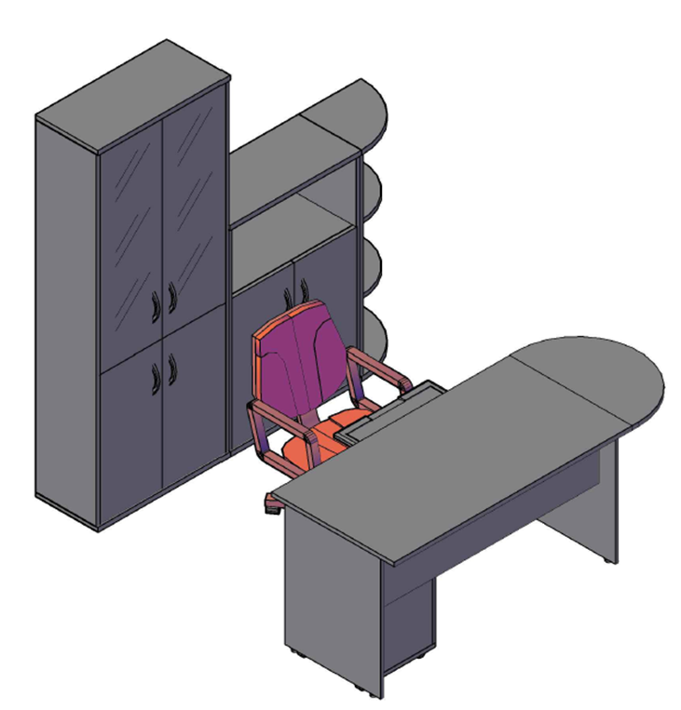
Оперативная мебель IMAGO | Комбинация №3 | Наименование/Артикул | Цена
 |  | Стол рабочий СП-2 | 5,996
 |  | Приставка ПР-2 | 2,362
 |  | Опора ВТ-710 | 1,715
 |  | Тумба мобильная ТМ-3А | 7,320
 |  | Полка под к/в Y-401 | 2,011
 |  | Стеллаж СТ-1.2 | 19,396
 |  | Стеллаж СТ-2.1 | 9,438
 |  | Стеллаж угловой УС-2 | 6,299
 |  | Общая сумма: | 54,537

